课程计划
两天的课程
第一天：Lucene
第二天：solr
Lucene是solr的基础，在企业中Solr使用的广泛。
第一天Lucene
1、什么是全文检索
2、全文检索的原理（重点）
3、使用Lucene实现全文全文检索的例子。
4、分析器的讲解。中文分析器。
5、索引的维护（索引的增删改操作）
6、索引的查询（重点）
7、相关度排序
第二天：Solr
1、solr的安装和配置
2、solr图形管理界面的使用
3、使用solr创建索引及查询
4、综合案例

什么全文检索
全文检索是一种将文件中所有文本与检索项匹配的检索方法。它可以根据需要获得全文中有关章、节、段、句、词等信息。计算机程序通过扫描文章中的每一个词，对每一个词建立一个索引，指明该词在文章中出现的次数和位置，当用户查询时根据建立的索引查找，类似于通过字典的检索字表查字的过程。
经过几年的发展，全文检索从最初的字符串匹配程序已经演进到能对超大文本、语音、图像、活动影像等非结构化数据进行综合管理的大型软件。本教程只讨论文本检索。
主要应用领域：搜索引擎（百度，搜狗）、站内搜索（微博搜索）、电商网站（京东，淘宝）

全文检索和数据库like查询的区别
1、数据库like：结构化数据
全文检索：非结构化数据
2、搜索原理：
数据库：顺序扫描
全文检索：先分词，然后再查询索引，根据索引找到文档。
3、搜索效果：
数据库like：准确度低
全文检索：准确度高
排序：
数据库：或者是升序或者是降序。
全文检索：根据相关度进行排序。

全文检索的原理
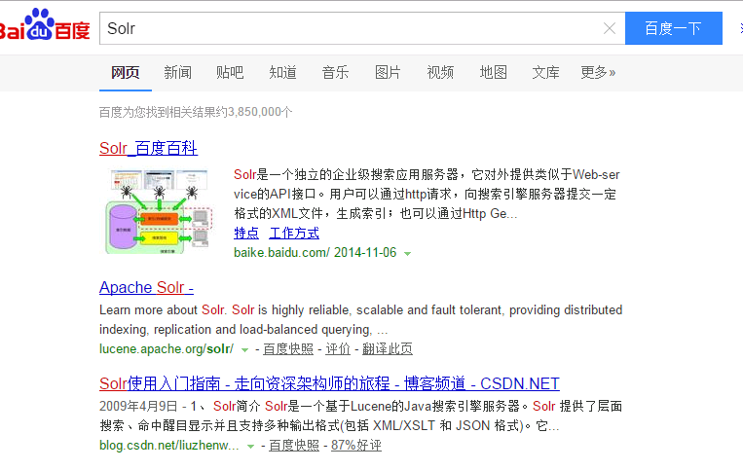
Lucene是apache下的一个开放源代码的全文检索引擎工具包。
提供了完整的查询引擎和索引引擎，部分文本分析引擎。Lucene的目的是为软件开发人员提供一个简单易用的工具包，以方便的在目标系统中实现全文检索的功能。

Lucene和搜索引擎的区别：
Lucene和搜索引擎不同，Lucene是一套用java写的全文检索的工具包，为应用程序提供了很多个api接口去调用，可以简单理解为是一套实现全文检索的类库，搜索引擎是一个全文检索系统，它是一个单独运行的软件。

安装Lucene
Lucene是开发全文检索功能的工具包，从官方网站下载Lucene4.10.3，并解压。
官方网站：http://lucene.apache.org/
版本：lucene4.10.3
Jdk要求：1.7以上

案例：
搜索磁盘上的文本文档

索引及查询流程：

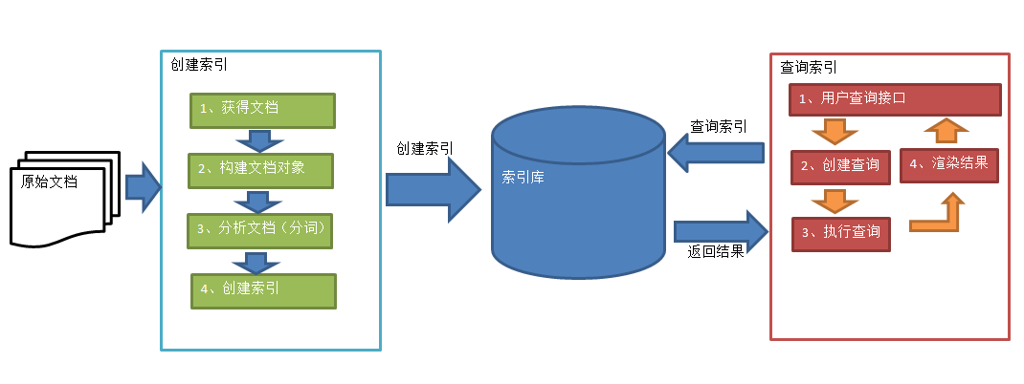

1、获得文档
磁盘上的文件，直接使用文件流来读取。
搜索引擎如何获得原始文档：
Solr（http://lucene.apache.org/solr） ，solr是apache的一个子项目，支持从关系数据库、xml文档中提取原始数据。
Nutch（http://lucene.apache.org/nutch）, Nutch是apache的一个子项目，包括大规模爬虫工具，能够抓取和分辨web网站数据。
jsoup（http://jsoup.org/ ），jsoup 是一款Java 的HTML解析器，可直接解析某个URL地址、HTML文本内容。它提供了一套非常省力的API，可通过DOM，CSS以及类似于jQuery的操作方法来取出和操作数据。
heritrix（http://sourceforge.net/projects/archive-crawler/files/），Heritrix 是一个由 java 开发的、开源的网络爬虫，用户可以使用它来从网上抓取想要的资源。其最出色之处在于它良好的可扩展性，方便用户实现自己的抓取逻辑。

2、创建文档对象
一个文档相当于数据库中的一条记录，一个文档中有多个域（Field），域类似于数据库的字段。
注意：在lucene的文档对象中可以有同名域。

3、分析文档
先对原始文档进行分词，然后再转换成小写，然后去除标点符号，去除常用词（停用词），得到语汇单元。

4、创建索引
创建索引是对语汇单元索引，通过词语找文档，这种索引的结构叫倒排索引结构。

查询索引
1、用户接口

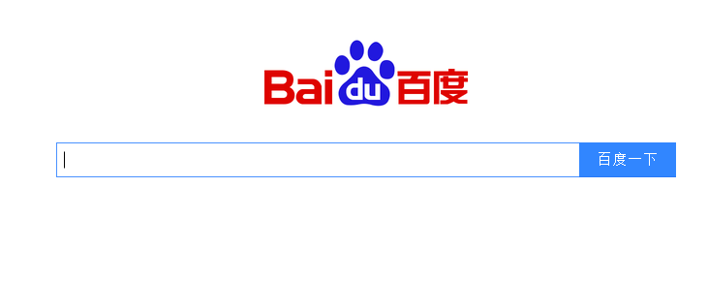

2、创建查询
用户输入查询关键字执行搜索之前需要先构建一个查询对象，查询对象中可以指定查询要搜索的Field文档域、查询关键字等，查询对象会生成具体的查询语法，比如：
语法 “fileName:spring.txt”表示要搜索Field域的内容为“spring.txt”的文档
语法 “lucene AND java” 表示要搜索即包括关键字“lucene”也包括“java”的文档。
Lucene语句介绍：http://lucene.apache.org/core/3_0_3/queryparsersyntax.html

3、执行查询
根据查询语法在倒排索引词典表中分别找出对应搜索词的索引，从而找到索引所链接的文档链表。

4、渲染结果
对结果进行分页显示、关键词高亮显示。

Lucene的入门程序
需求：
实现一个歌词搜索系统，通过关键字搜索，凡是文件名或文件内容包括关键字的文件都要找出来。
注意：该入门程序只对文本文件(.txt)搜索。
存储：文件名称、文件大小、文件路径、文件内容

Jdk：1.7.0_72
开发工具：eclipse indigo
Lucene包：
lucene-core-4.10.3.jar
lucene-analyzers-common-4.10.3.jar
lucene-queryparser-4.10.3.jar
其它：
commons-io-2.4.jar
junit-4.9.jar

Lucene中包含两个重要的类：
IndexWriter：写索引，维护索引库，增删改操作。
IndexReader：读取索引。
IndexSearcher：索引库查询需要用到

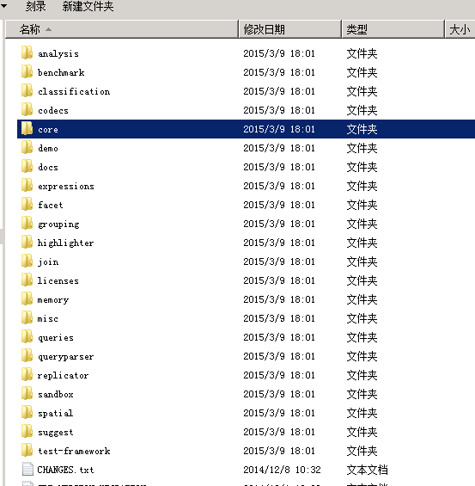

创建索引库步骤：
第一步：指定索引库存放的位置。指定一个磁盘目录
第二步：指定创建索引的分析器。
第三步：创建文档对象，在文档对象中指定域。
第四步：创建索引库

创建索引需要用到的包：

Field属性
Field是文档中的域，包括Field名和Field值两部分，一个文档可以包括多个Field，Document只是Field的一个承载体，Field值即为要索引的内容，也是要搜索的内容。
是否分析(tokenized)
是：将Field值分析出语汇单元即作分词处理，将词进行索引
比如：商品名称、商品简介等，这些内容用户要输入关键字搜索，由于搜索的内容格式大、内容多需要分析后将语汇单元索引。
否：不作分词处理
比如：商品id、订单号、身份证号等
是否索引(indexed)
是：将Field分析后的词或整个Field值进行索引，只有索引方可搜索到。
比如：商品名称、商品简介分析后进行索引，订单号、身份证号不用分析但也要索引，这些将来都要作为查询条件。
否：不索引无法搜索到
比如：商品id、文件路径、图片路径等，不用作为查询条件的不用索引。
是否存储(stored)
是：将Field值存储在文档中，存储在文档中的Field才可以从Document中获取
比如：商品名称、订单号，凡是将来要从Document中获取的Field都要存储。
否：不存储Field值，不存储的Field无法通过Document获取
比如：商品简介，内容较大不用存储。如果要向用户展示商品简介可以从系统的关系数据库中获取商品简介。

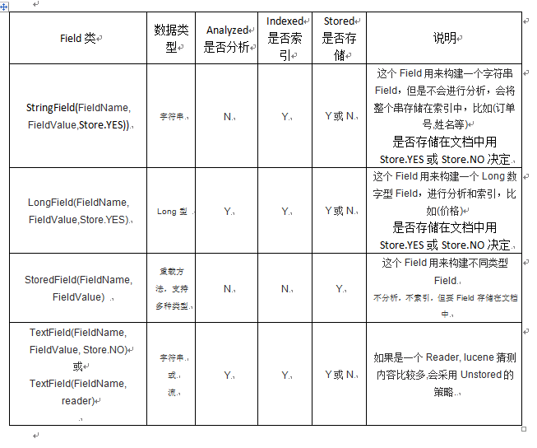

索引库文件：

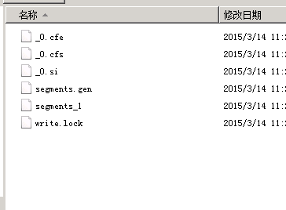

使用Luke查看索引库内容

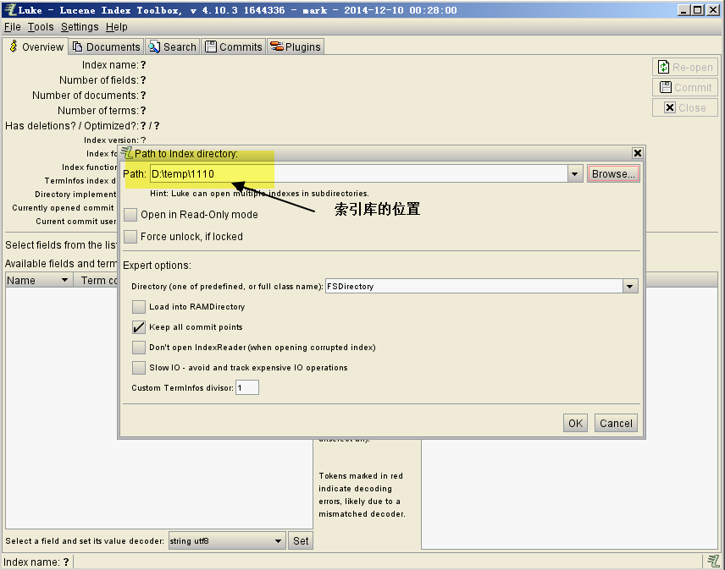

使用程序查询索引库

1、//创建IndexReader
IndexReader indexReader = DirectoryReader.open(directory);
查询时使用indexSearcher对象查询。
要创建一个Query对象来查询。TermQuery，根据一个关键词来查询。
2、返回结果
1）取查询结果的总数量
System.out.println(topDocs.totalHits);
2）执行查询时，search方法的 第二个参数指定了返回结果的最大数量。
indexSearcher.search(query, 10);
3）取文档的内容需要使用
Document document = indexSearcher.doc(scoreDoc.doc);
scoreDoc.doc是document的唯一编号。根据编号取document对象。

分析器的研究
分析器使用的场景：
1、创建索引时使用分析器
2、查询索引库时，需要对查询内容进行分析。

使用代码查看分析器分析的效果：
需要使用到TokenStream。

中文分词器：IKAnalyzer
用法：
1、把IKAnalyzer2012FF_u1.jar添加到工程中
2、把IKAnalyzer.cfg.xml和ext_stopword.dic、mydict.dic文件复制到classpath下。
注意：不要使用noetpad编辑扩展词典及停用词词典。文件的字符集必须是utf-8的。如果使用notepad编辑完会变成utf-8+bom

索引库的维护
索引库的增删改操作
向索引库增加Document：

删除文档

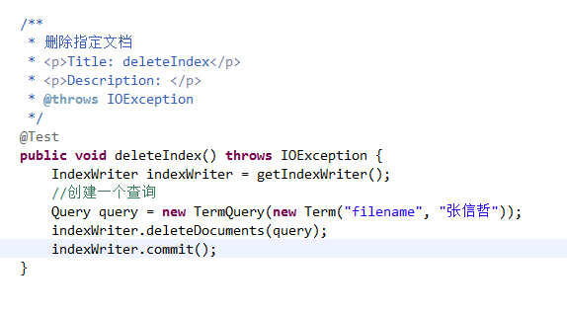

更新文档的过程是先删除，后添加。
作业：课后自己实现。

查询索引库
TermQuery：可以实现查询指定域，包含指定关键词的文档。
NumericRangeQuery：可以实现数值范围查询。
public void testNumericRangeQuery() {
IndexSearcher searcher = getIndexSearcher();
//创建一个查询
Query query = NumericRangeQuery.newLongRange("size", 0l, 100l, true, false);
printResult(searcher, query);
}
布尔查询：
使用布尔查询的add方法添加查询对象。
Occur.MUST 查询条件必须满足，相当于and
Occur.SHOULD 查询条件可选，相当于or
Occur.MUST_NOT 查询条件不能满足，相当于not非
查询全部文档（作业）
Query query = new MatchAllDocsQuery();

使用QueryPaser查询索引
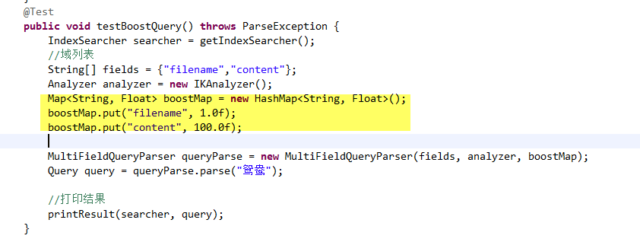
通过QueryParser搜索
通过QueryParser也可以创建Query，QueryParser提供一个Parse方法，此方法可以直接根据查询语法来查询。
需要使用到lucene-queryparser-4.10.3.jar
查询语法：
1、搜索内容 ——查询的默认域
2、域：搜索内容 ——搜索指定的域
3、域：[min TO max] ——范围查询，需要注意，范围 查询只适用于字符串类型的域，如果查询数值类型 的域需要使用NumericRangeQuery
4、组合查询：
条件1 AND 条件2
OR
NOT
第二种写法：
+ 等同于AND
- 等同于NOT
空格 等同于OR
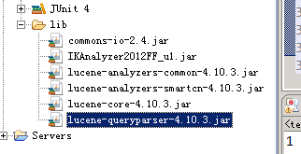

MultiFieldQueryParser组合域查询：

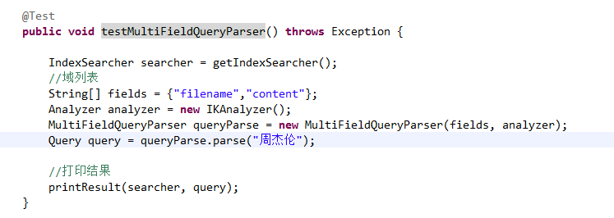

添加文档时设置boost值

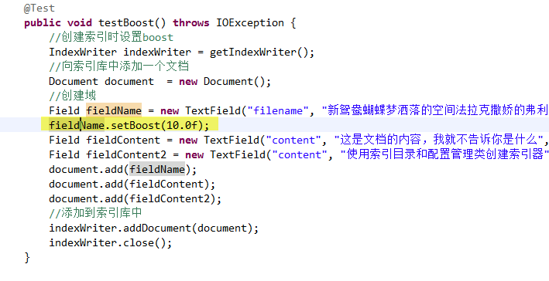

查询文档时设置boost值

